商标
PPK387290商标数量订购表-睿灏

一、主唛 代码：84-48-628-A(不区分成人/少女/高大/肥人) |  |  |  |  |  | 订购数量 | 16500个

二、尺码产地唛 代码：84-48-629-B

规格 | XS | S | M | L | XL | XXL | 合计数量/个
订购数/个 | 1360 | 2270 | 3670 | 3660 | 2290 | 1360 | 14610

规格 | PXS | PS | PM | PL | PXL | PXXL | 合计数量/个
订购数/个 | 30 | 80 | 105 | 90 | 50 | 25 | 380

规格 | 0X | 1X | 2X | 3X | 4X | 5X | 合计数量/个
订购数/个 | 290 | 425 | 495 | 310 | 50 | 30 | 1600

规格 | XST | ST | MT | LT | XLT | XXLT | 合计数量/个
订购数/个 |  |  |  |  |  |  | 0

MADE IN CHINA, 请根据明细自行更换大货尺码

三）成分/洗水/RN#唛
配主唛色，白底黑字，代码：5E32D1（艾利对应itemNE32D24） |  |  |  |  |  | 订购数量 | 16500个
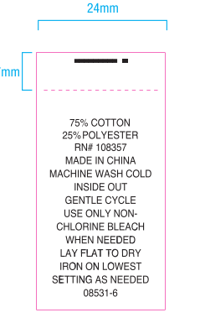

以下内容不对，需要等有测试结果后再做。

